Пропозиція_товари
Додаток №1 до Запиту №2750NM
Форма цінової пропозиції

(Назва Учасника), надає свою пропозицію щодо участі у закупівлі декоративних статуеток з метою відзначення учасників Школи першої медичної допомоги.
Відомості про підприємство |  |  |  | Повне найменування учасника – суб’єкта господарювання
 |  |  |  | Ідентифікаційний код за ЄДРПОУ або реєстраційний номер облікової картки платника податків
 |  |  |  | Реквізити (адреса - юридична та фактична, телефон, факс, телефон для контактів, e-mail, розрахунковий рахунок)
Відомості про особу (осіб), які уповноважені представляти інтереси Учасника |  |  |  | (Прізвище, ім’я, по батькові, посада, контактний телефон).

№ ЛОТ | Найменування | Візуалізація | Технічні характеристики та опис | Пропозиція Учасника (вказати запропоновані параметри та характеристики продукції або підтвердити відповідність вимогам Запиту) | Кількість, виробів | Ціна, за одиницю, (з урахуванням всіх податків і зборів) * | Вартість, грн., (з урахуванням всіх податків і зборів) * | Термін поставки товару, календарних днів

 |  |  | Запит**
1 | Статуетка декоративна скляна «First Aid» | 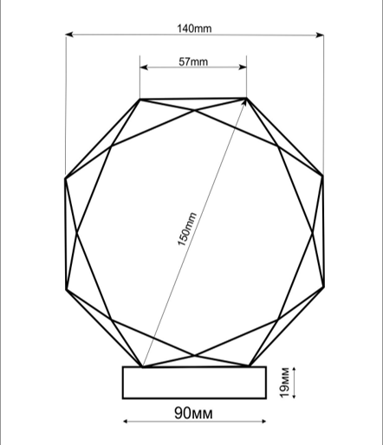 | Матеріал виробу - скло - прозоре, без бульбашок, тріщин або подряпин. Висота - 16 см Ширина - 14 см Товщина скла - 19 мм Брендування: Логотип ТЧХУ та Школи першої медичної допомоги Шрифт : ROBOTO Italic Тип нанесення: УФ-Друк Пакування та транспортування: Товар повинен бути в жорстких індивідуальних коробках з амортизацією та в групових тришарових коробках із додатковими прокладками; на упаковці має бути відповідне маркування. Транспортування має забезпечувати захист від ударів, вібрацій, падінь, вологи та навантаження зверху. |  | 13 |  | 0.00
2 | Статуетка декоративна скляна «Серце» |  | Композиція складається з прозорих скляних рук у правильному положенні для компресій грудної клітки та червоного скляного серця як центрального елемента. Конструктивні вимоги Положення рук: Нижня рука: Долоня рівна, пальці випрямлені та зведені разом. Основа долоні розташована перпендикулярно до поверхні серця. Центр долоні встановлений чітко по центру серця. Верхня рука: Розташована поверх нижньої руки. Пальці переплетені з пальцями нижньої руки (класичний замок для СЛР). Тиск спрямований вертикально вниз. Зап’ястя рук прямі, без згину (анатомічно правильна позиція для СЛР). Положення серця: Виконане у класичній анатомічній формі. Матеріал Статуетка виготовляється з художнього скла. Руки – прозоре безбарвне скло. Серце – художнє скло червоного кольору, насиченого відтінку, однорідного по всій товщині. Основа – масивне скло або оптично прозорий скляний блок. Поверхня – полірування до глянцю, без помутнінь, бульбашок, сколів, тріщин та подряпин. Краї – шліфовані. Технічні параметри (орієнтовні) Загальна висота виробу: 25–28 см Ширина композиції: 15–18 см Товщина композиції: 20–25 мм Товщина основи: 15–20 мм Діаметр основи: 28–30 см Дизайн та погодження макетів: Розробка макету відповідно до наданого зображення Обов’язкове погодження 2D-моделі або ескізу перед виготовленням Всі правки, візуалізації та підготовчі роботи входять у вартість та терміни пропозиції. Пакування та транспортування: Товар повинен бути в жорсткій індивідуальній коробкці з амортизацією з відповідним маркуванням. Транспортування має забезпечувати захист від ударів, вібрацій, падінь, вологи та навантаження зверху. |  | 1 |  | 0.00

* Товариство Червоного Хреста України є громадською неприбутковою організацією і просить надати максимальні знижки на товар, вказаний у ціновій пропозиції.
** Закупівля відбувається різними лотами.
Умови оплати: ___________________ (обов’язково заповнити!)

Примітка: вартість одиниці продукції та загальну вартість пропозиції потрібно заповнювати у гривнях, зазначаючи цифрове значення, яке має не більше двох знаків після коми.

Ми погоджуємось, що всі витрати, пов’язані з пакуванням, маркуванням, фасуванням, доставкою товару, завантажувально-розвантажувальними роботами, здійснюються за рахунок Постачальника за наданою адресою.
Ми погоджуємося та ознайомлені з умовами типового Договору ТЧХУ (Додаток №3 до Запиту).
Ми погоджуємося з умовами, що Замовник має право розділити дану закупівлю між декількома постачальниками за умови наявності більш вигідних умов на різні позиції.
Ми погоджуємося з умовами, що Ви можете відхилити нашу чи всі надані пропозиції, та розуміємо, що Ви не обмежені у прийнятті будь-якої іншої пропозиції з більш вигідними для Вас умовами.
Ми погоджуємось зафіксувати цінову пропозицію протягом 90 календарних днів з моменту подачі
Подаючи свою пропозицію ми підтверджуємо повну комплектацію та відповідність умовам зазначеним в Запиті.
Учасники повинні надсилати цінові пропозиції з підписом і печаткою (за наявності)

 | Дата: |  | Керівник організації/ФОП:____________________________ ( ____________________)
 |  |  | МП підпис ПІБ

